Preenchimento
Gerar Recibo

Limpar
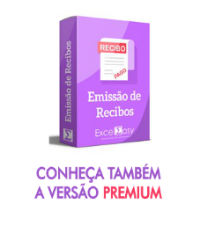
Número do recibo:
Nome do recebedor:
Valor recebido:
Data de recebimento:
Instruções:
Preencha os dados que serão mostrados no recibo.
Para limpar os campos, clique no botão "Limpar".
Para imprimir o recibo, clique no botão "Gerar Recibo"
Cidade:
Nome do emissor:
CPF/CNPJ:
Recibo referente a:

Recibo
RECIBO
 | Nº: |  |  | VALOR: | R$ -
INÍCIO

Imprimir Recibo
Recebi(emos) de

a importância de

Instruções:
Confira se os dados estão corretos e clique em Imprimir Recibo
Os dados do recibo devem ser preenchidos somente na guia "Preenchimento".
referente a

e para clareza firmo(amos) o presente

 |  |  | ,

Assinatura:

Nome: |  | CPF/CNPJ:

Sobre Excel Easy



O Excel Easy nasceu em 2014 com o objetivo de unificar todo o material relacionado ao software Excel de modo a tornar-se um site de apoio para aqueles que desejam aprender e revisar quaisquer assuntos relacionados a este programa. Saiba mais sobre nós:

